Übersicht Elektranten
 | Übersicht Elektranten

 |  | AS-21 | AS-31

 |  |  | 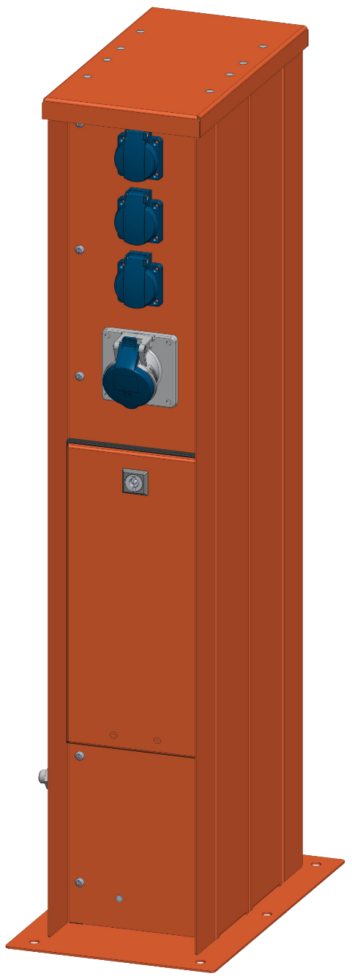

ES-28
ES-33
ES-38
ES-43

